出欠ボード_初期画面
出席者1人以上の場合(出欠ボード初期画面)
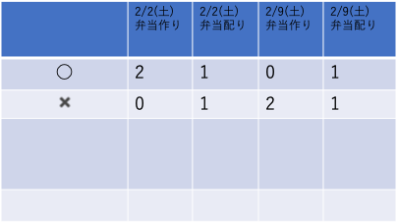
出欠ボード
出欠記入
出席者0人の場合(出欠ボード初期画面)
出欠ボード編集

出欠記入
出欠ボード
出欠変更
出欠削除

・メニューボタンを押下すると
「出欠ボード編集」ボタンが表示される。
・「出欠ボード編集」ボタンを押下すると「出欠ボード編集」の画面に遷移する。

ここを長押しすると
「出欠ボード編集画面」に遷移
※ポップアップ
「出欠ボード編集画面に遷移しますがよろしいですか？」
と表示

人数の集計をする。

出欠ボード_出欠記入ボタン押下時
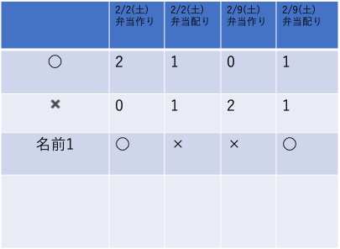
戻る
出欠ボード
出欠確定
こちらは自分の名前を書くところです。
○
×
○
×
○
×
○
×
出席のアイコンをクリックすると色が付く
以下の表から出欠を記入します。

出欠ボード_出欠変更ボタン押下時
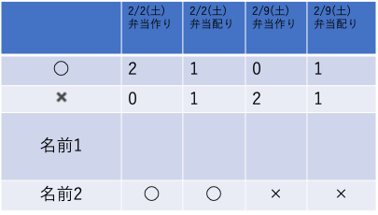
戻る
出席ボード
出席確定
○
×
○
×
○
×
○
×
以下の表から出欠を変更したい人の名前をクリックしてください。

出席のアイコンをクリックすると色が付く

名前をクリックすると出欠を変更できるようになる。

出欠ボード_出欠削除ボタン押下時
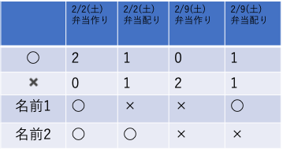
出欠ボード
×
×
戻る
出欠確定
以下の表から任意の人が入力した日程すべてを削除できます。

削除ボタンを押下すると削除される。

出欠ボード作成
出欠ボード作成
カレンダ
日程
コメント
日程削除
2/4
2/11
2/4
❌
❌
❌
出欠ボード作成画面
作成完了しました！
以下のURLから出欠入れてください！
(URL)

以下のカレンダから日程を選んでください。

「作成完了」押下後

作成完了

出欠ボード編集
出欠ボード編集
作成完了
日程
カレンダ
日程
コメント
日程削除
2/4
2/4
弁当作り
弁当配り
❌
❌
❌
戻る

「作成完了」ボタン押下後

「出欠ボード_初期画面」に遷移

画面遷移図・画面定義一覧
出欠ボード作成
「作成完了」ボタン押下後
「出欠ボード_初期画面」
のURLリンク作成
URLリンク押下
配布したURLリンク押下
出欠ボード_初期画面

出欠ボード_初期画面
「出席記入」ボタン押下
出欠ボード_出欠記入ボタン押下時

「戻る」ボタン押下

LINEのトークルーム内で配布したURLリンク押下
出欠ボード_初期画面でjsを用いて
画面の状態を変える。
(画面のリロードは行わずデータを取得する)

「出席変更」ボタン押下
出欠ボード_出欠変更ボタン押下時

「戻る」ボタン押下

「出席削除」ボタン押下
出欠ボード_出欠削除ボタン押下時
「戻る」ボタン押下

「戻る」ボタン押下

出席ボード編集

カレンダを長押し

